XOC_50um
A軸角度 | C軸角度 | X誤差 | Y誤差 | Z誤差
0 | 0 | 0 | 0 | 0
10 | 20 | 0.00302 | 0.01684 | -0.00297
20 | 40 | 0.0117 | 0.0302 | -0.01099
30 | 60 | 0.025 | 0.0375 | -0.02165
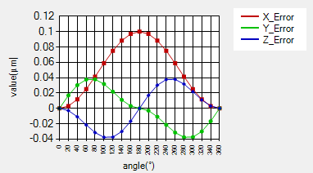
40 | 80 | 0.04132 | 0.03772 | -0.03165
50 | 100 | 0.05868 | 0.03165 | -0.03772
60 | 120 | 0.075 | 0.02165 | -0.0375
70 | 140 | 0.0883 | 0.01099 | -0.0302
80 | 160 | 0.09698 | 0.00297 | -0.01684
90 | 180 | 0.1 | 0 | 0
80 | 200 | 0.09698 | -0.00297 | 0.01684
70 | 220 | 0.0883 | -0.01099 | 0.0302
60 | 240 | 0.075 | -0.02165 | 0.0375
50 | 260 | 0.05868 | -0.03165 | 0.03772
40 | 280 | 0.04132 | -0.03772 | 0.03165
30 | 300 | 0.025 | -0.0375 | 0.02165
20 | 320 | 0.0117 | -0.0302 | 0.01099
10 | 340 | 0.00302 | -0.01684 | 0.00297
0 | 360 | 0 | 0 | 0

YOC_-20um
A軸角度 | C軸角度 | X誤差 | Y誤差 | Z誤差
0 | 0 | 0 | 0 | 0
10 | 20 | 0.00684 | -0.00119 | 0.00021
20 | 40 | 0.01286 | -0.0044 | 0.0016
30 | 60 | 0.01732 | -0.00866 | 0.005
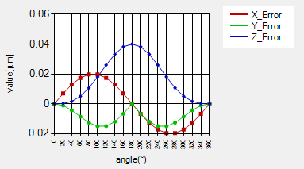
40 | 80 | 0.0197 | -0.01266 | 0.01062
50 | 100 | 0.0197 | -0.01509 | 0.01798
60 | 120 | 0.01732 | -0.015 | 0.02598
70 | 140 | 0.01286 | -0.01208 | 0.03319
80 | 160 | 0.00684 | -0.00674 | 0.0382
90 | 180 | 0 | 0 | 0.04
80 | 200 | -0.00684 | -0.00674 | 0.0382
70 | 220 | -0.01286 | -0.01208 | 0.03319
60 | 240 | -0.01732 | -0.015 | 0.02598
50 | 260 | -0.0197 | -0.01509 | 0.01798
40 | 280 | -0.0197 | -0.01266 | 0.01062
30 | 300 | -0.01732 | -0.00866 | 0.005
20 | 320 | -0.01286 | -0.0044 | 0.0016
10 | 340 | -0.00684 | -0.00119 | 0.00021
0 | 360 | 0 | 0 | 0

AOC_5.236mrad
A軸角度 | C軸角度 | X誤差 | Y誤差 | Z誤差
0 | 0 | 0 | 0 | 0
10 | 20 | 0.8954 | -0.2169 | -0.32628
20 | 40 | 1.68281 | -0.80521 | -0.42666
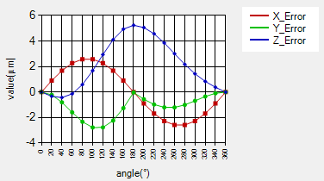
30 | 60 | 2.26724 | -1.58842 | -0.13803
40 | 80 | 2.57821 | -2.32533 | 0.59015
50 | 100 | 2.57821 | -2.77559 | 1.6784
60 | 120 | 2.26724 | -2.76547 | 2.93503
70 | 140 | 1.68281 | -2.23597 | 4.10443
80 | 160 | 0.8954 | -1.26053 | 4.93313
90 | 180 | 0 | -0.02742 | 5.23589
80 | 200 | -0.8954 | -0.55542 | 5.05936
70 | 220 | -1.68281 | -0.97212 | 4.56818
60 | 240 | -2.26724 | -1.19706 | 3.84603
50 | 260 | -2.57821 | -1.19905 | 3.00833
40 | 280 | -2.57821 | -1.00367 | 2.17364
30 | 300 | -2.26724 | -0.68564 | 1.43513
20 | 320 | -1.68281 | -0.34808 | 0.8396
10 | 340 | -0.8954 | -0.09436 | 0.37948

BOA_3.4906mrad
A軸角度 | C軸角度 | X誤差 | Y誤差 | Z誤差
0 | 0 | 0 | 0 | 0
10 | 20 | 0.00149 | 0.01139 | -0.001
20 | 40 | 0.00482 | 0.01828 | -0.00322
30 | 60 | 0.00685 | 0.01744 | -0.00467
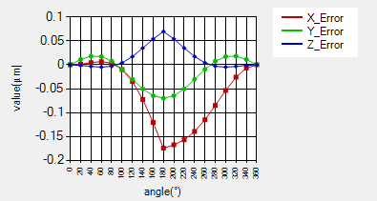
40 | 80 | 0.00336 | 0.00777 | -0.00283
50 | 100 | -0.00968 | -0.00931 | 0.00434
60 | 120 | -0.0349 | -0.03026 | 0.01747
70 | 140 | -0.07266 | -0.05028 | 0.03522
80 | 160 | -0.12069 | -0.06464 | 0.05426
90 | 180 | -0.17451 | -0.06984 | 0.06987
80 | 200 | -0.16772 | -0.06464 | 0.05427
70 | 220 | -0.157 | -0.05028 | 0.03524
60 | 240 | -0.13962 | -0.03026 | 0.01749
50 | 260 | -0.11501 | -0.00931 | 0.00436
40 | 280 | -0.08503 | 0.00777 | -0.00281
30 | 300 | -0.05361 | 0.01744 | -0.00466
20 | 320 | -0.02587 | 0.01828 | -0.00322
10 | 340 | -0.0068 | 0.01139 | -0.001
0 | 360 | 0 | 0 | 0

